Minas Original
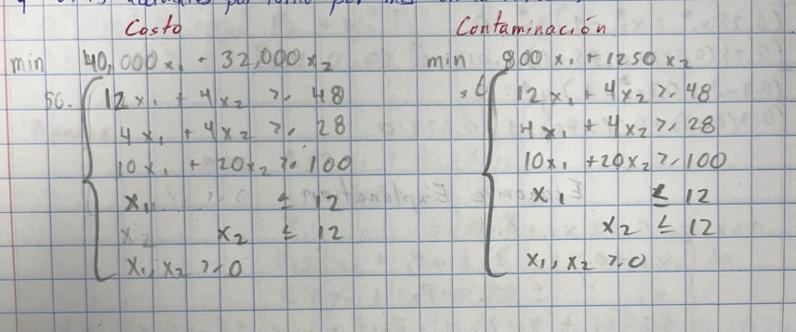
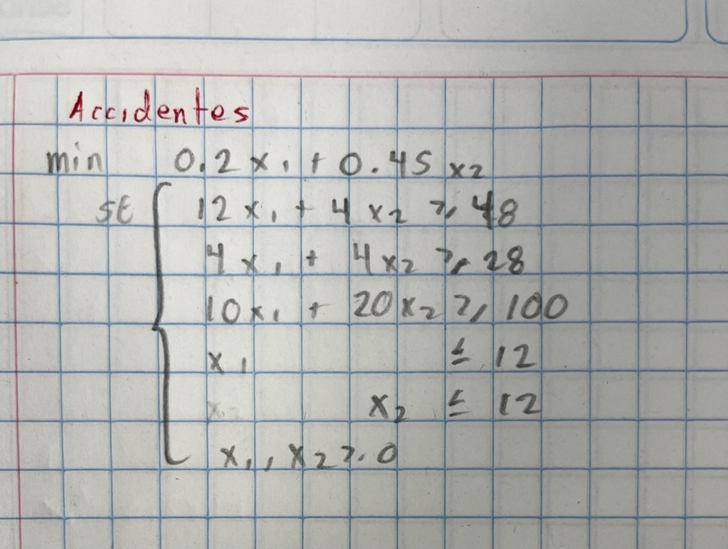
Tipo carbón | Mina A | Mina B
Alto | 12 | 4
Medio | 4 | 4
Bajo | 10 | 20

 | x1 | x2 | total | restricciones
Alto | 12 | 4 | 48 | 48
Medio | 4 | 4 | 28 | 28
Bajo | 10 | 20 | 115 | 100

 | x1 | x2
 | 2.5 | 4.5
 |  |  |  |  | Solución | x1 | x2 | Accidentes | Agua | Costo
 | x1 | x2 | min |  | Accidentes | 10 | 0 | 2 | 8000 | 400000
 | 40000 | 32000 | 244000 |  | Agua | 4 | 3 | 2.15 | 6950 | 256000
 |  |  |  |  | Costo | 2.5 | 4.5 | 2.525 | 7625 | 244000

Bonos Original
Bono | Yield | Risk | Maturity |  | Riesgo | Yield | Maturity
Corp | 0.04 | 2 | 3 | (100,0) | 200 | 400 | 300 | (0,0) | 0 | 0 | 0
Gov | 0.03 | 1 | 4 |  |  |  |  | (0,100) | 100 | 300 | 400

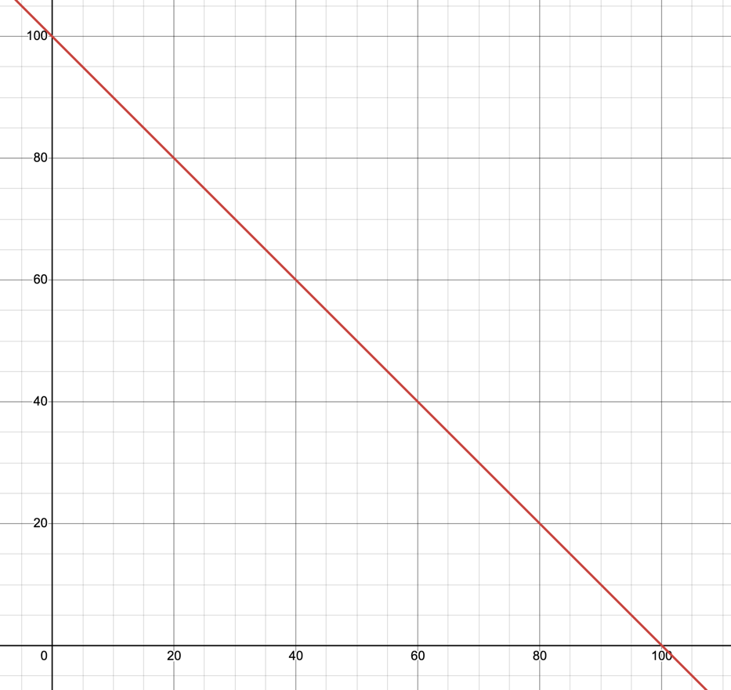
x1 | x2 | total | restricciones
0.5 | -0.5 | 50 | 0
-0.6 | 0.4 | -60 | 0
1 | 1 | 100 | 100

x1 | x2
100 | 0

x1 | x2 | max
0.04 | 0.03 | 4

Bonos Minimax
q | x1 | x2 | s1 | s2 | s3 | w1 | w2 | w3
0.25 | 25 | 75 | 0.25 | 0.1875 | 0.25 | 1 | 1 | 1
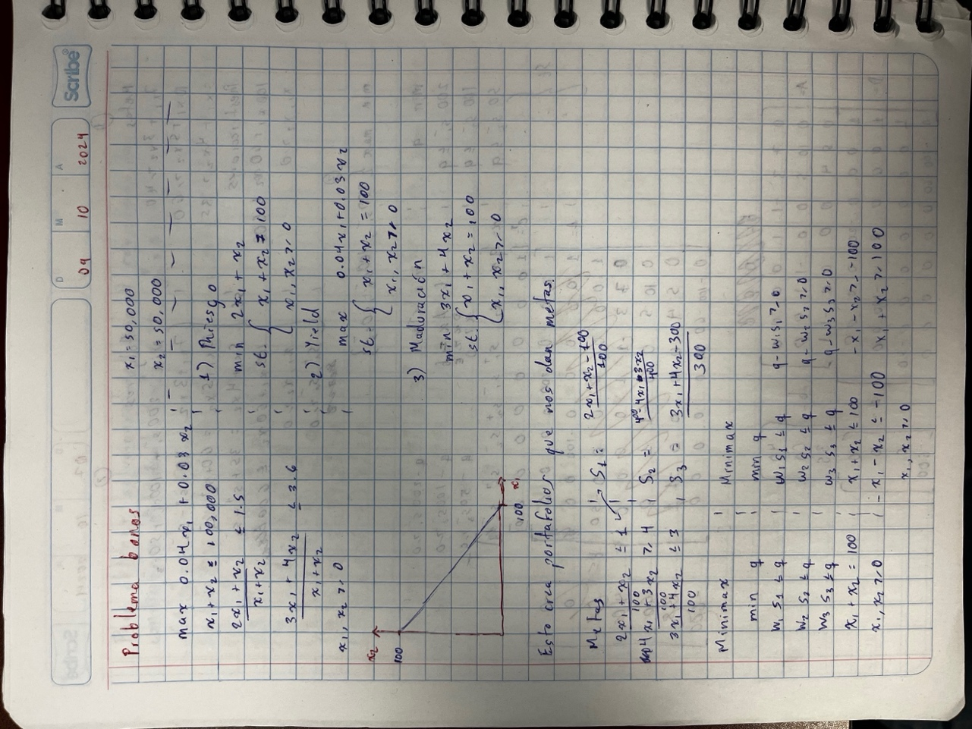
q | x1 | x2 | s1 | s2 | s3 | total | restricciones
1 | 0 | 0 | -1 | 0 | 0 | 8.3266726847E-16 | 0
1 | 0 | 0 | 0 | -1 | 0 | 0.0625 | 0
1 | 0 | 0 | 0 | 0 | -1 | 6.716849299E-15 | 0
0 | 1 | 1 | 0 | 0 | 0 | 100 | 100
0 | -1 | -1 | 0 | 0 | 0 | -100 | -100
0 | 1 | 0 | 0 | 0 | 0 | 25 | 0
0 | 0 | 1 | 0 | 0 | 0 | 75 | 0

q | x1 | x2 | s1+ | s1- | s2+ | min
1 | 0 | 0 | 0 | 0 | 0 | 0.25

Tipo | x1 | x2 | Resultado | Desviación |  | q
riesgo | 25 | 75 | 125 | 25.0000% |  | 0.25
yield | 25 | 75 | 325 | 18.7500%
maduración | 25 | 75 | 375 | 25.0000%

Fondos Original
Riesgo |  |  |  |  |  |  | Maturity
x1 | x2 | x3 | x4 | x5 | Total | Restricción | x1 | x2 | x3 | x4 | x5 | Total | Restricción
1 | 1 | 1 | 1 | 1 | 1 | 1 | 1 | 1 | 1 | 1 | 1 | 1 | 1

x1 | x2 | x3 | x4 | x5 | Min |  | x1 | x2 | x3 | x4 | x5 | Min
0 | 0 | 1 | 0 | 0 | 1 |  | 0 | 1 | 0 | 0 | 0 | 1

x1 | x2 | x3 | x4 | x5 |  |  | x1 | x2 | x3 | x4 | x5
5 | 2 | 1 | 5 | 3 |  |  | 8 | 1 | 7 | 6 | 2

$${5x}_{1}+{2x}_{2}+x_{3}+5x_{4}+3x_{5}≤1$$
$$11x_{1}+{8x}_{2}+8.5x_{3}+10x_{4}+9x_{5}≥11$$
 |  |  |  |  |  |  | METAS
Yield
x1 | x2 | x3 | x4 | x5 | Total | Restricción
$$8x_{1}+x_{2}+7x_{3}+6x_{4}+2x_{5}≤1$$
1 | 1 | 1 | 1 | 1 | 1 | 1

x1 | x2 | x3 | x4 | x5 | Max
1 | 0 | 0 | 0 | 0 | 11

x1 | x2 | x3 | x4 | x5
11 | 8 | 8.5 | 10 | 9

Fondos Minimax P1
$$w_{1}S_{1}≤q$$
$${q − w}_{1}S_{1}≥0$$
$$w_{2}S_{2}≤q$$
$${q − w}_{2}S_{2}≥0$$
MINIMAX
 | q | x1 | x2 | x3 | x4 | x5 | s1 | s2 | s3 | Total | Restricciones
 | 1 | 0 | 0 | 0 | 0 | 0 | -1 | 0 | 0 | -4.4408920985E-16 | 0
 | 1 | 0 | 0 | 0 | 0 | 0 | 0 | -1 | 0 | 0.59090909091 | 0
$$w_{3}S_{3}≤q$$
$${q − w}_{3}S_{3}≥0$$
 | 1 | 0 | 0 | 0 | 0 | 0 | 0 | 0 | -1 | -4.4408920985E-16 | 0
 | 0 | 1 | 1 | 1 | 1 | 1 | 0 | 0 | 0 | 1 | 1
$$x_{1}+x_{2}+ x_{3}+ x_{4}+x_{5}≤1$$
 | 0 | -1 | -1 | -1 | -1 | -1 | 0 | 0 | 0 | -1 | -1
$$x_{1}+x_{2}+ x_{3}+ x_{4}+x_{5}≥1$$
$$x_{1}, x_{2},x_{3},x_{4},x_{5}≥0$$

 | q | x1 | x2 | x3 | x4 | x5 | s1 | s2 | s3 | Min
S | 0.85714285714 | 0 | 0.85714285714 | 0.14285714286 | 0 | 0 | 0.85714285714 | 0.26623376623 | 0.85714285714 | 0.85714285714
$$S_{1}= \frac{{5x}_{1}+{2x}_{2}+x_{3}+5x_{4}+3x_{5}−1}{1}$$

$$S_{2}= \frac{−11x_{1}−{8x}_{2}−8.5x_{3}−10x_{4}−9x_{5}+11}{11}$$
$$S_{3}= \frac{8x_{1}+x_{2}+7x_{3}+6x_{4}+2x_{5}−1}{1}$$
 | w1 | w2 | w3
 | 1 | 1 | 1

 | Tipo | x1 | x2 | x3 | x4 | x5 | Resultado | Desviación |  | q
 | riesgo | 0 | 0.85714285714 | 0.14285714286 | 0 | 0 | 1.8571428571 | 85.71% |  | 1.0392156863
 | yield | 0 | 0.85714285714 | 0.14285714286 | 0 | 0 | 8.0714285714 | 26.62%
METAS | maduración | 0 | 0.85714285714 | 0.14285714286 | 0 | 0 | 1.8571428571 | 85.71%
$${5x}_{1}+{2x}_{2}+x_{3}+5x_{4}+3x_{5}≤1$$
$$11x_{1}+{8x}_{2}+8.5x_{3}+10x_{4}+9x_{5}≥11$$
$$8x_{1}+x_{2}+7x_{3}+6x_{4}+2x_{5}≤1$$

Fondos Minimax P2
$$w_{1}S_{1}≤q$$
$${q − w}_{1}S_{1}≥0$$
$$w_{2}S_{2}≤q$$
$${q − w}_{2}S_{2}≥0$$
MINIMAX
 | q | x1 | x2 | x3 | x4 | x5 | s1 | s2 | s3 | Total | Restricciones
 | 1 | 0 | 0 | 0 | 0 | 0 | -1 | 0 | 0 | 4.4408920985E-16 | 0
 | 1 | 0 | 0 | 0 | 0 | 0 | 0 | -4 | 0 | 4.4408920985E-16 | 0
$$w_{3}S_{3}≤q$$
$${q − w}_{3}S_{3}≥0$$
 | 1 | 0 | 0 | 0 | 0 | 0 | 0 | 0 | -2 | 0 | 0
 | 0 | 1 | 1 | 1 | 1 | 1 | 0 | 0 | 0 | 1 | 1
$$x_{1}+x_{2}+ x_{3}+ x_{4}+x_{5}≤1$$
 | 0 | -1 | -1 | -1 | -1 | -1 | 0 | 0 | 0 | -1 | -1
$$x_{1}+x_{2}+ x_{3}+ x_{4}+x_{5}≥1$$
$$x_{1}, x_{2},x_{3},x_{4},x_{5}≥0$$

 | q | x1 | x2 | x3 | x4 | x5 | s1 | s2 | s3 | Min
S | 1.0392156863 | 0 | 0.82352941176 | 0.06862745098 | 0 | 0.10784313725 | 1.0392156863 | 0.25980392157 | 0.51960784314 | 1.0392156863
$$S_{1}= \frac{{5x}_{1}+{2x}_{2}+x_{3}+5x_{4}+3x_{5}−1}{1}$$

$$S_{2}= \frac{−11x_{1}−{8x}_{2}−8.5x_{3}−10x_{4}−9x_{5}+11}{11}$$
$$S_{3}= \frac{8x_{1}+x_{2}+7x_{3}+6x_{4}+2x_{5}−1}{1}$$
 | w1 | w2 | w3
 | 1 | 4 | 2

 | Tipo | x1 | x2 | x3 | x4 | x5 | Resultado | Desviación |  | q
 | riesgo | 0 | 0.82352941176 | 0.06862745098 | 0 | 0.10784313725 | 2.0392156863 | 103.92% |  | 1.0392156863
 | yield | 0 | 0.82352941176 | 0.06862745098 | 0 | 0.10784313725 | 8.1421568627 | 25.98%
METAS | maduración | 0 | 0.82352941176 | 0.06862745098 | 0 | 0.10784313725 | 1.5196078431 | 51.96%
$${5x}_{1}+{2x}_{2}+x_{3}+5x_{4}+3x_{5}≤1$$
$$11x_{1}+{8x}_{2}+8.5x_{3}+10x_{4}+9x_{5}≥11$$
$$8x_{1}+x_{2}+7x_{3}+6x_{4}+2x_{5}≤1$$

